상품제안서
애니멀 시바견 무릎담요, 어린이담요, 극세사담요, 무릎담요, 회사담요, 귀여운담요 | 상품코드: F27999

 |  |  |  |  |  |  | 02-412-0044 | www.easy1.co.kr
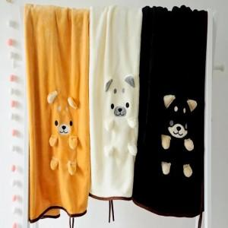

【상세/제작정보】

【인쇄/포장옵션】 | / 포장불가능

【공급단가】 | 수량 | 100~ | 300~ | 500~ | 1,000~ | 3,000~
*VAT별도 | 단가 | 8,370원 | 8,240원 | 8,040원 | 7,830원 | 7,700원

【상품 URL】 | https://dev.easy1.co.kr:443/src/goods_detail.php?gdno=27999

